Seção1
 |  |  |  |  |  |  | x= | 0.2
x | y
0.2 | 1.3 | y0 |  | h1 | 0.1
0.3 | 1.6 | y1 |  | h2 | 0.4
0.7 | 2.1 | y2 |  | h3 | 0.1
0.8 | 2.4 | y3 |  | h4 | 0.3
1.1 | 2.6 | y4 |  |  |  |  | g0 | 0 | k | ak | bk | ck | dk
 |  |  |  |  |  |  | g1 | -18.451660007 | 1 | -30.752766679 | -9.2258300036 | 2.3849446664 | 1.6
 |  |  |  |  |  |  | g2 | 19.879153378 | 2 | 15.971172244 | 9.9395766891 | 2.6704431166 | 2.1
 |  |  |  |  |  |  | g3 | -19.984894172 | 3 | -66.440079251 | -9.9924470861 | 2.6651560839 | 2.4
 |  |  |  |  |  |  | g4 | 0 | 4 | 11.102718985 | 0 | -0.33257804195 | 2.6

 |  | g1 | g2 | g3 |  |  |  |  |  | Verificando valores:
 | k=1 | 1 | 0.4 | 0 | -10.5 |  |  |  |  | s1(x) | 1.3
 | k=2 | 0.4 | 1 | 0.1 | 10.5 |  |  |  |  | s2(x) | 1.2532760835
 | k=3 | 0 | 0.1 | 0.8 | -14.0 |  |  |  |  | s3(x) | 11.554682517
 |  |  |  |  |  |  |  |  |  | s4(x) | -5.194561902

 | Método de Gauss Seidel
 | n | g1 | g2 | g3 | erroAg1 | erroAg2 | erroAg3
 | 1 | 0 | 0 | 0 | - | - | -
 | 2 | -10.5 | 14.7 | -19.3375 | 10.5 | 14.7 | 19.3375
 | 3 | -16.38 | 18.98575 | -19.87321875 | 5.88 | 4.28575 | 0.53571875
 | 4 | -18.0943 | 19.725041875 | -19.965630234 | 1.7143 | 0.739291875 | 0.092411484375
 | 5 | -18.39001675 | 19.852569723 | -19.981571215 | 0.29571675 | 0.12752784844 | 0.015940981055
 | 6 | -18.441027889 | 19.874568277 | -19.984321035 | 0.051011139375 | 0.021998553855 | 0.0027498192319
 | 7 | -18.449827311 | 19.878363028 | -19.984795378 | 0.0087994215422 | 0.0037947505401 | 0.00047434381751
 | 8 | -18.451345211 | 19.879017622 | -19.984877203 | 0.001517900216 | 0.00065459446816 | 8.182430852E-05
 | 9 | -18.451607049 | 19.87913054 | -19.984891317 | 0.00026183778727 | 0.00011291754576 | 1.4114693222E-05
 | 10 | -18.451652216 | 19.879150018 | -19.984893752 | 4.5167018303E-05 | 1.9478276641E-05 | 2.4347845802E-06
 | 11 | -18.451660007 | 19.879153378 | -19.984894172 | 7.7913106544E-06 | 3.3600027223E-06 | 4.2000034028E-07

Seção 1
Polinômios:
x | S1 | S2 | S3 | S4 | polinomio final
0.2 | 1.30000 |  |  |  | 1.30000
0.3 |  | 1.60000 |  |  | 1.60000
0.4 |  | 1.76221 |  |  | 1.76221
0.5 |  | 1.83573 |  |  | 1.83573
0.6 |  | 1.91638 |  |  | 1.91638
0.7 |  |  | 2.10000 |  | 2.10000
0.8 |  |  |  | 2.40000 | 2.40000
0.9 |  |  |  | 2.57769 | 2.57769
1 |  |  |  | 2.62216 | 2.62216
1.1 |  |  |  | 2.60000 | 2.60000

Seção 2
 |  |  |  |  |  |  | x= | 2.1
x | y
1.3 | 2.4 | y0 |  | h1 | 0.1
1.4 | 0.9 | y1 |  | h2 | 0.7 |  |  |  |  | g0 | 0 |  | k | ak | bk | ck | dk
2.1 | 0.3 | y2 |  | h3 | 0.7 |  |  |  |  | g1 | 59.766711727 |  | 1 | 99.611186211 | 29.883355863 | -13.007776276 | 0.9
2.8 | 0.4 | y3 |  | h4 | 0.5 |  |  |  |  | g2 | -15.385137048 |  | 2 | -17.893297327 | -7.6925685239 | 2.5257748665 | 0.3
3.3 | 1.5 | y4 |  | h5 | 0.8 |  |  |  |  | g3 | 10.345265053 |  | 3 | 6.1262862145 | 5.1726325265 | 0.76181966633 | 0.4
4.1 | 2.7 | y5 |  | h6 | 1 |  |  |  |  | g4 | -3.4323661084 |  | 4 | -4.5925437205 | -1.7161830542 | 2.490044403 | 1.5
5.1 | 3.3 | y6 |  | h7 | 0.8 |  |  |  |  | g5 | -0.5606008035 |  | 5 | 0.59828443853 | -0.28030040175 | 0.89285763794 | 2.7
5.9 | 3.4 | y7 |  |  |  |  |  |  |  | g6 | -0.63594422125 |  | 6 | -0.012557236291 | -0.31797211062 | 0.29458512567 | 3.3
 |  |  |  |  |  |  |  |  |  | g7 | 0 |  | 7 | 0.13248837943 | 0 | 0.040207437167 | 3.4

 |  | g1 | g2 | g3 | g4 | g5 | g6 |  |  |  |  |  |  |  | Verificando valores:
 | k=1 | 1.6 | 0.7 | 0 | 0 | 0 | 0 | 84.9 |  |  |  |  |  |  | s1(x) | 40.604037851
 | k=2 | 0.7 | 2.8 | 0.7 | 0 | 0 | 0 | 6.0 |  |  |  |  |  |  | s2(x) | 0.3
 | k=3 | 0 | 0.7 | 2.4 | 0.5 | 0 | 0 | 12.3 |  |  |  |  |  |  | s3(x) | 0.3
 | k=4 | 0 | 0 | 0.5 | 2.6 | 0.8 | 0 | -4.2 |  |  |  |  |  |  | s4(x) | 3.9765586673
 | k=5 | 0 | 0 | 0 | 0.8 | 3.6 | 1 | -5.4 |  |  |  |  |  |  | s5(x) | -4.9931923911
 | k=6 | 0 | 0 | 0 | 0 | 1 | 3.6 | -2.8 |  |  |  |  |  |  | s6(x) | -0.10645899276
 |  |  |  |  |  |  |  |  |  |  |  |  |  |  | s7(x) | -4.0226906172

 | Método de Gauss Seidel
 | n | g1 | g2 | g3 | g4 | g5 | g6 | erroAg1 | erroAg2 | erroAg3 | erroAg4 | erroAg5 | erroAg6
 | 1 | 0 | 0 | 0 | 0 | 0 | 0 | - | - | - | - | - | -
 | 2 | 53.035714286 | -11.116071429 | 8.3850446429 | -3.2278932005 | -0.78269039988 | -0.5742526667 | 53.035714286 | 11.116071429 | 8.3850446429 | 3.2278932005 | 0.78269039988 | 0.5742526667
 | 3 | 57.898995536 | -14.428152902 | 10.023546156 | -3.30216183 | -0.60667163035 | -0.62314676935 | 4.86328125 | 3.3120814732 | 1.6385015131 | 0.074268629487 | 0.17601876952 | 0.048894102646
 | 4 | 59.34803118 | -15.200037191 | 10.264151705 | -3.4025917493 | -0.57077217534 | -0.63311884018 | 1.4490356445 | 0.77188428942 | 0.24060554889 | 0.10042991926 | 0.035899455014 | 0.0099720708372
 | 5 | 59.685730557 | -15.344613423 | 10.327242672 | -3.4257706138 | -0.56285129689 | -0.6353190842 | 0.33769937662 | 0.14457623138 | 0.06309096733 | 0.023178864491 | 0.0079208784527 | 0.0022002440147
 | 6 | 59.748982658 | -15.37619919 | 10.341284118 | -3.4309080851 | -0.56109845769 | -0.63580598397 | 0.063252101228 | 0.031585767139 | 0.014041445518 | 0.0051374713543 | 0.0017528391939 | 0.00048689977609
 | 7 | 59.762801431 | -15.383164244 | 10.344385899 | -3.4320439166 | -0.56071080077 | -0.63591366645 | 0.013818773123 | 0.0069650546603 | 0.0031017808081 | 0.0011358314458 | 0.00038765692577 | 0.00010768247938
 | 8 | 59.765848643 | -15.384701492 | 10.345070894 | -3.4322949256 | -0.5606251092 | -0.63593746967 | 0.0030472114139 | 0.0015372480555 | 0.0006849955674 | 0.00025100897089 | 8.5691571136E-05 | 2.3803214205E-05
 | 9 | 59.766521189 | -15.385040878 | 10.345222175 | -3.4323503847 | -0.56060617294 | -0.63594272974 | 0.00067254602428 | 0.00033938539792 | 0.00015128094333 | 5.5459126374E-05 | 1.8936254251E-05 | 5.2600706253E-06
 | 10 | 59.76666967 | -15.385115818 | 10.345255587 | -3.4323626365 | -0.56060198918 | -0.6359438919 | 0.00014848111159 | 7.4940513731E-05 | 3.3411634499E-05 | 1.2251854097E-05 | 4.183764973E-06 | 1.162156937E-06
 | 11 | 59.766702456 | -15.385132368 | 10.345262966 | -3.432365343 | -0.56060106493 | -0.63594414863 | 3.2786474755E-05 | 1.6549527313E-05 | 7.3794150701E-06 | 2.7064305819E-06 | 9.2425038956E-07 | 2.5673621917E-07
 | 12 | 59.766709697 | -15.385136023 | 10.345264596 | -3.4323659408 | -0.56060086076 | -0.63594420534 | 7.2404181992E-06 | 3.65495832E-06 | 1.6298692156E-06 | 5.9782112327E-07 | 2.0416475488E-07 | 5.6712432084E-08
 | 13 | 59.766711296 | -15.38513683 | 10.345264956 | -3.4323660728 | -0.56060081566 | -0.63594421787 | 1.5990442677E-06 | 8.0722836948E-07 | 3.5998767345E-07 | 1.3204832294E-07 | 4.5097525159E-08 | 1.2527090254E-08
 | 14 | 59.766711649 | -15.385137008 | 10.345265035 | -3.432366102 | -0.5606008057 | -0.63594422064 | 3.5316240599E-07 | 1.7828751808E-07 | 7.9510593665E-08 | 2.9166660198E-08 | 9.9612272875E-09 | 2.767007512E-09
 | 15 | 59.766711727 | -15.385137048 | 10.345265053 | -3.4323661084 | -0.5606008035 | -0.63594422125 | 7.8000788051E-08 | 3.9377846761E-08 | 1.7561593069E-08 | 6.4422231993E-09 | 2.2002184519E-09 | 6.1117189087E-10
...
 |  |  |  |  |  |  |  | 2.40000
 |  |  |  |  |  |  |  | 0.90000
 |  |  |  |  |  |  |  | -0.11984
 |  |  |  |  |  |  |  | -0.64937
 |  |  |  |  |  |  |  | -0.79595
 |  |  |  |  |  |  |  | -0.66694
 |  |  |  |  |  |  |  | -0.36971
 |  |  |  |  |  |  |  | -0.01161
 |  |  |  |  |  |  |  | 0.30000
 |  |  |  |  |  |  |  | 0.48178
Seção 2
 | 2.40000
 | 0.90000
 | -0.11984
 | -0.64937
 | -0.79595
 | -0.66694
 | -0.36971
 | -0.01161
 | 0.30000
 | 0.48178
 | 0.54646
 | 0.53081
 | 0.47158
 | 0.40553
 | 0.36942
 | 0.40000
 | 0.52332
 | 0.72253
 | 0.97008
 | 1.23843
 | 1.50000
 | 1.73244
 | 1.93415
 | 2.10871
 | 2.25972
 | 2.39076
 | 2.50543
 | 2.60731
 | 2.70000
 | 2.78647
 | 2.86726
 | 2.94229
 | 3.01149
 | 3.07478
 | 3.13209
 | 3.18335
 | 3.22846
 | 3.26737
 | 3.30000
 | 3.32641
 | 3.34726
 | 3.36334
 | 3.37544
 | 3.38436
 | 3.39090
 | 3.39585
 | 3.40000
 |  |  |  |  |  |  |  | 0.54646
 |  |  |  |  |  |  |  | 0.53081
 |  |  |  |  |  |  |  | 0.47158
 |  |  |  |  |  |  |  | 0.40553
 |  |  |  |  |  |  |  | 0.36942
 |  |  |  |  |  |  |  | 0.40000
 |  |  |  |  |  |  |  | 0.52332
 |  |  |  |  |  |  |  | 0.72253
 |  |  |  |  |  |  |  | 0.97008
 |  |  |  |  |  |  |  | 1.23843
 |  |  |  |  |  |  |  | 1.50000
 |  |  |  |  |  |  |  | 1.73244
 |  |  |  |  |  |  |  | 1.93415
 |  |  |  |  |  |  |  | 2.10871
 |  |  |  |  |  |  |  | 2.25972
 |  |  |  |  |  |  |  | 2.39076
 |  |  |  |  |  |  |  | 2.50543
 |  |  |  |  |  |  |  | 2.60731
 |  |  |  |  |  | 2.7 |  | 2.70000
 |  |  |  |  |  | 2.7864702026 |  | 2.78647
 |  |  |  |  |  | 2.8672590536 |  | 2.86726
 |  |  |  |  |  | 2.9422912099 |  | 2.94229
 |  |  |  |  |  | 3.0114913278 |  | 3.01149
 |  |  |  |  |  | 3.074784064 |  | 3.07478
 |  |  |  |  |  | 3.1320940752 |  | 3.13209
 |  |  |  |  |  | 3.1833460177 |  | 3.18335
...

Seção 3
...
Seção 3
S1 | S2 | S3 | S4 | polinomio final
4.10000 |  |  |  | 4.10000
4.31312 |  |  |  | 4.31312
4.51099 |  |  |  | 4.51099
4.67836 |  |  |  | 4.67836
 | 4.80000 |  |  | 4.80000
 | 4.86652 |  |  | 4.86652
 | 4.89204 |  |  | 4.89204
 | 4.89654 |  |  | 4.89654
 |  | 4.90000 |  | 4.90000
 |  | 4.91600 |  | 4.91600
 |  | 4.93247 |  | 4.93247
 |  | 4.93095 |  | 4.93095
 |  | 4.89295 |  | 4.89295
 |  |  | 4.80000 | 4.80000
 |  |  | 4.64079 | 4.64079
 |  |  | 4.43263 | 4.43263
 |  |  | 4.20000 | 4.20000

Seção 4
...
Seção 4
S2 | S3 | S4 | polinomio final
 |  |  | 3.80000
 |  |  | 3.92886
 |  |  | 4.05233
 |  |  | 4.16502
 |  |  | 4.26152
 |  |  | 4.33645
 |  |  | 4.38440
4.40000 |  |  | 4.40000
4.38204 |  |  | 4.38204
4.34617 |  |  | 4.34617
4.31221 |  |  | 4.31221
 | 4.30000 |  | 4.30000
 | 4.31855 |  | 4.31855
 | 4.33359 |  | 4.33359
 |  | 4.30000 | 4.30000
 |  | 4.18541 | 4.18541
 |  | 4.00832 | 4.00832
 |  | 3.80000 | 3.80000

Seção 5
...
-0.82262045927 | 3.5969597914 | -7.7377488107 | 3.1231933677E-06 | 2.622772026E-06 | 1.6240534815E-06 | 1.0295458238E-06 | 4.8649876883E-07 | 1.8243703881E-07
-0.82262066244 | 3.5969598868 | -7.7377488464 | 6.428362809E-07 | 5.3327185418E-07 | 3.2618880352E-07 | 2.0317189309E-07 | 9.5365490171E-08 | 3.5762058204E-08
-0.8226207026 | 3.5969599056 | -7.7377488535 | 1.307038858E-07 | 1.0755891378E-07 | 6.5253014381E-08 | 4.0154626069E-08 | 1.8759542808E-08 | 7.0348296077E-09
-0.82262071054 | 3.5969599093 | -7.7377488549 | 2.6362478867E-08 | 2.1578059672E-08 | 1.3018217782E-08 | 7.9444402168E-09 | 3.6993372809E-09 | 1.3872503146E-09
...
S5 | S6 | S7 | polinomio final
 |  |  | 3.70000
 |  |  | 3.75993
Seção 5
 | 3.70000
 | 3.75993
 | 3.81978
 | 3.87945
 | 3.93885
 | 3.99790
 | 4.05651
 | 4.11459
 | 4.17205
 | 4.22880
 | 4.28477
 | 4.33984
 | 4.39395
 | 4.44699
 | 4.49889
 | 4.54955
 | 4.59889
 | 4.64682
 | 4.69324
 | 4.73808
 | 4.78123
 | 4.82262
 | 4.86216
 | 4.89976
 | 4.93532
 | 4.96876
 | 5.00000
 | 5.02895
 | 5.05560
 | 5.07992
 | 5.10191
 | 5.12154
 | 5.13881
 | 5.15371
 | 5.16621
 | 5.17632
 | 5.18400
 | 5.18925
 | 5.19206
 | 5.19241
 | 5.19029
 | 5.18569
 | 5.17859
 | 5.16897
 | 5.15683
 | 5.14215
 | 5.12492
 | 5.10512
 | 5.08274
 | 5.05777
...
 |  |  | 3.81978
 |  |  | 3.87945
 |  |  | 3.93885
 |  |  | 3.99790
 |  |  | 4.05651
 |  |  | 4.11459
 |  |  | 4.17205
 |  |  | 4.22880
 |  |  | 4.28477
 |  |  | 4.33984
 |  |  | 4.39395
 |  |  | 4.44699
 |  |  | 4.49889
 |  |  | 4.54955
 |  |  | 4.59889
 |  |  | 4.64682
 |  |  | 4.69324
 |  |  | 4.73808
 |  |  | 4.78123
 |  |  | 4.82262
 |  |  | 4.86216
 |  |  | 4.89976
 |  |  | 4.93532
 |  |  | 4.96876
 |  |  | 5.00000
...

Gráfico
Gráfico final
 | 1.3
 | 1.6
 | 1.76221
 | 1.83573
 | 1.91638
 | 2.1
 | 2.4
 | 2.57769
 | 2.62216
 | 2.6
 | 2.4
 | 0.9
 | -0.11984
 | -0.64937
 | -0.79595
 | -0.66694
 | -0.36971
 | -0.01161
 | 0.3
 | 0.48178
 | 0.54646
 | 0.53081
 | 0.47158
 | 0.40553
 | 0.36942
 | 0.4
 | 0.52332
 | 0.72253
 | 0.97008
 | 1.23843
 | 1.5
 | 1.73244
 | 1.93415
 | 2.10871
 | 2.25972
 | 2.39076
 | 2.50543
 | 2.60731
 | 2.7
 | 2.78647
 | 2.86726
 | 2.94229
 | 3.01149
 | 3.07478
 | 3.13209
 | 3.18335
 | 3.22846
 | 3.26737
 | 3.3
 | 3.32641
...
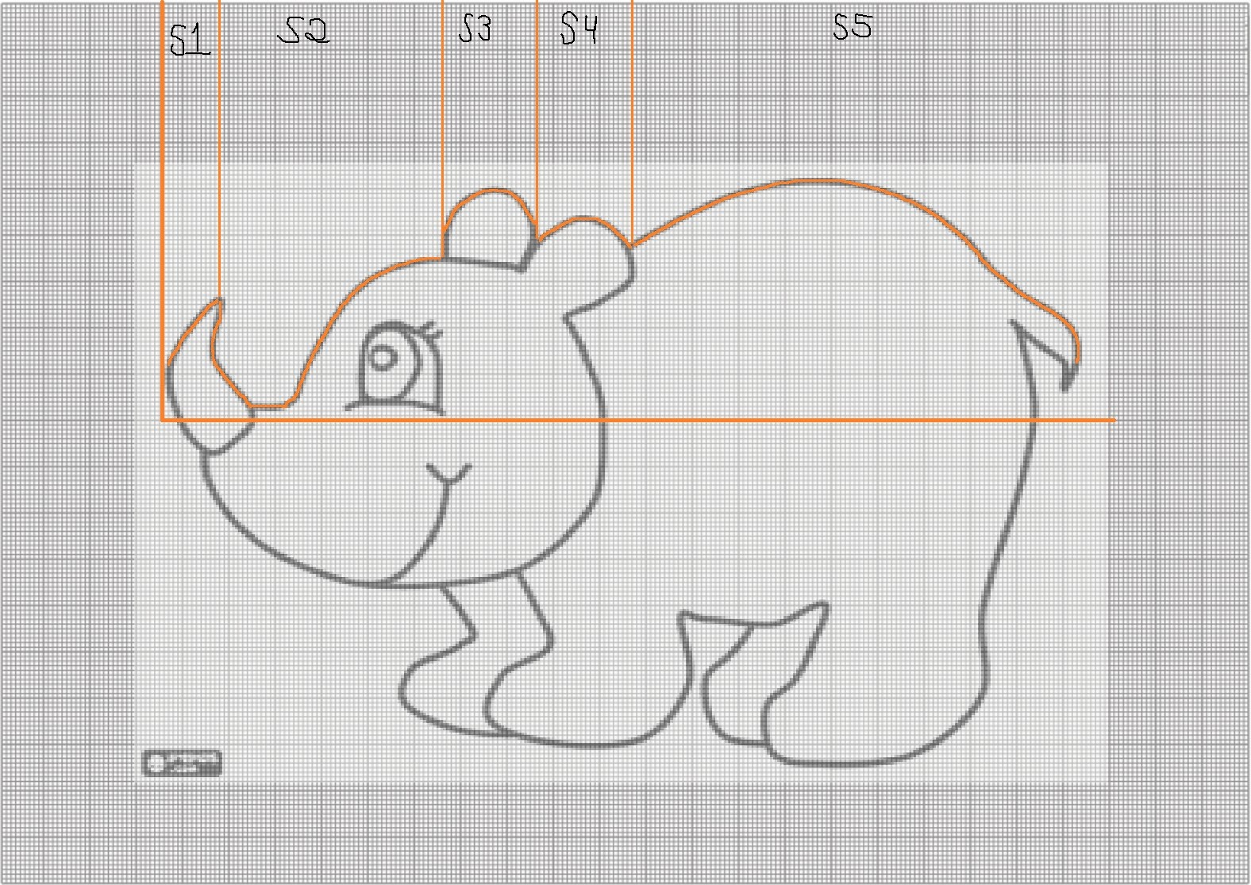
x | Resultados de todos os polinomios finais
0.2 | 1.3 | Comparação Gráfica
0.3 | 1.6 | ﻿
0.4 | 1.76221 |  | ﻿
0.5 | 1.83573
0.6 | 1.91638
0.7 | 2.1
0.8 | 2.4
0.9 | 2.57769
1 | 2.62216
1.1 | 2.6
1.3 | 2.4
1.4 | 0.9
1.5 | -0.11984
1.6 | -0.64937
1.7 | -0.79595
1.8 | -0.66694
1.9 | -0.36971
2 | -0.01161
2.1 | 0.3
2.2 | 0.48178
2.3 | 0.54646
2.4 | 0.53081
2.5 | 0.47158
2.6 | 0.40553
2.7 | 0.36942
2.8 | 0.4
2.9 | 0.52332
3 | 0.72253
...

